Datos personales
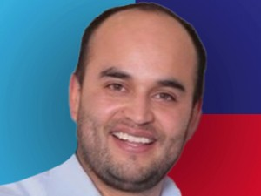

Nombres: | Fernando Mauricio
Apellidos: | Morales Enríquez
Facebook: | https://www.facebook.com/MoralesFer51/
Twitter: | @MoralesFer51
Descripción:

